ex_Curva ROC e AUC
Verdadeiro positivo (true positive — TP): ocorre quando no conjunto real, a classe que estamos buscando foi prevista corretamente. Por exemplo, quando a mulher tem um tumor e o modelo previu corretamente que ela de fato tem. |  |  |  |  |  |  | -------- | ACERTO
Falso positivo (false positive — FP): ocorre quando no conjunto real, a classe que estamos buscando prever foi prevista incorretamente. Exemplo: a mulher não tem tumor, mas o modelo disse que ela tem. |  |  |  |  |  |  | -------- | ALARME FALSO. SUPERESTIMADO
Falso verdadeiro (true negative — TN): ocorre quando no conjunto real, a classe que não estamos buscando prever foi prevista corretamente. Exemplo: a mulher não tem tumor, e o modelo previu corretamente que ela não tem. |  |  |  |  |  |  | -------- | REJEIÇÃO CORRETA
Falso negativo (false negative — FN): ocorre quando no conjunto real, a classe que não estamos buscando prever foi prevista incorretamente. Por exemplo, quando a mulher tem tumor e o modelo previu incorretamente que ela não tem. |  |  |  |  |  |  | -------- | ERRO, SUBESTIMADO

FONTE | https://developers.google.com/machine-learning/crash-course/classification/roc-and-auc
RESUMO | Uma curva ROC ( curva característica de operação do receptor ) é um gráfico que mostra o desempenho de um modelo de classificação em todos os limites de classificação. Esta curva traça dois parâmetros:
 | Uma curva ROC plota TPR vs. FPR em diferentes limites de classificação. A redução do limite de classificação classifica mais itens como positivos, aumentando assim tanto os falsos positivos quanto os verdadeiros positivos. A figura a seguir mostra uma curva ROC típica
 | Para computar os pontos em uma curva ROC, poderíamos avaliar um modelo de regressão logística muitas vezes com diferentes limiares de classificação, mas isso seria ineficiente. Felizmente, existe um algoritmo eficiente baseado em classificação que pode fornecer essas informações para nós, chamado AUC
 | AUC fornece uma medida agregada de desempenho em todos os limites de classificação possíveis. Uma maneira de interpretar a AUC é como a probabilidade de que o modelo classifique um exemplo positivo aleatório mais alto do que um exemplo negativo aleatório
 | AUC representa a probabilidade de que um exemplo aleatório positivo (verde) esteja posicionado à direita de um exemplo aleatório negativo (vermelho).
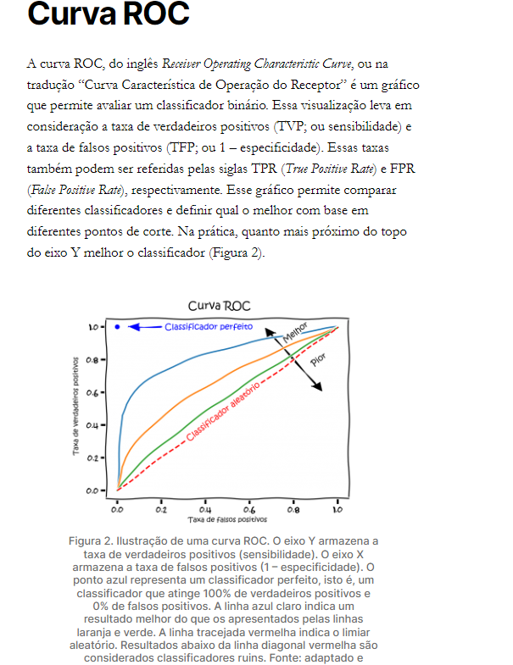
 | AUC varia em valor de 0 a 1. Um modelo cujas previsões estão 100% erradas tem uma AUC de 0,0; aquele cujas previsões estão 100% corretas tem uma AUC de 1,0.
 | AUC é invariante em escala . Ele mede quão bem as previsões são classificadas, em vez de seus valores absolutos.
 | AUC é invariante de limiar de classificação . Ele mede a qualidade das previsões do modelo, independentemente do limite de classificação escolhido.
 | Uma curva ROC pode ser avaliada pela métrica AUC (Area Under the Curve ou “área sob a curva”). AUC calcula a área da forma bidimensional formada abaixo da curva. Essa métrica indica a probabilidade de duas previsões serem corretamente ranqueadas. A AUC será um valor entre 0 e 1. Quanto maior esse valor, melhor a capacidade do modelo em separar classes [4].

TP | TN | FP | FN
8 | 17 | 2 | 3

 | TP | TN | FP | FN
TPR (TRUE POSITIVE RATE) | 8 | - | - | - | 8
 | 8 | - | - | 3 | 11
 | - | - | - | - | 0.73 | True Positive Rate ( TPR ) é sinônimo de Recall

FPR (FALSE POSITIVE RATE) | - | - | 2 | - | 2
 | - | 17 | 2 | - | 19
 | - | - | - | - | 0.10526315789 | False Positive Rate ( FPR ) é sinônimo de Especificidade

